Advis
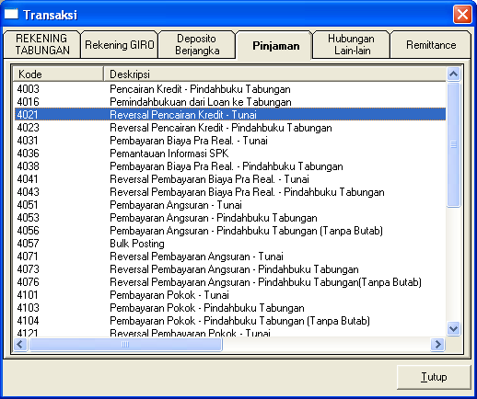
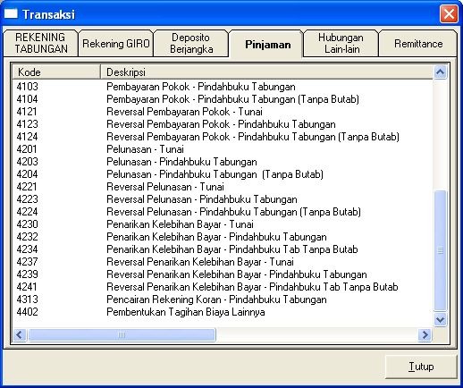
10 | <<------ masukkan nomor yang akan dicetak advis nya

 |  | Nama | : | IKA EVI YANI |  | NO GNC | : | 1 | 113-0009891445
 |  | Alamat | : | 0 |  | NAMA GNC | : | GNC PNPL 11288 | GNC Mikro
 |  | No Rekening Tabungan | : | 1100022521196 |  | NAMA TTD | : | -
 |  | No Rekening Pinjaman | : | 1100102969364
 |  | Jumlah | : | Rp23,000.00 |  |  |  |  | 4056-Angsuran
 |  | Pesan | : | Pembayaran Angsuran |  |  |  |  | 4052-Angsuran dari GNC
 |  | Kotran | : | 4056-Angsuran |  |  |  |  | 4204-Pelunasan
 |  |  |  |  |  |  |  |  | 1314-GNC ke Tabungan
 |  |  |  |  |  |  |  |  | 4234-Penarikan Kelebihan Bayar
 |  | 2026-10-19 |  |  |  |  |  |  | 4104 - Pelunasan Pokok Sebagian

 |  |  |  | Yth. IKA EVI YANI
 |  |  |  | 1100102969364
 |  |  |  | 0
 |  | Kotran 4056 | Rp23,000.00
 |  | Pembayaran Angsuran

 |  |  | Rp23,000.00
 |  | #N/A

 |  | D/ | 1100022521196
 |  |  | IKA EVI YANI |  | -

